圖表索引
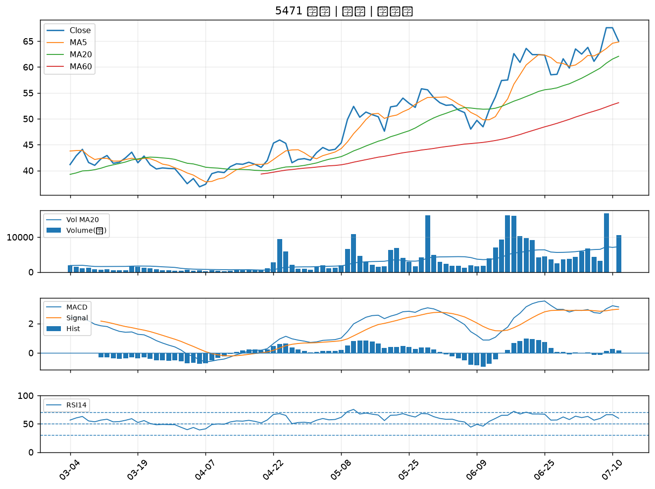
股票代號 | 股票名稱 | 市場 | 買進觀察分級 | 主力突破分數 | 圖表路徑
5876 | 上海商銀 | 上市 | A級 | 6 | output/charts/20260713/5876_上海商銀.png
9934 | 成霖 | 上市 | A級 | 5 | output/charts/20260713/9934_成霖.png
4513 | 福裕 | 上櫃 | A級 | 5 | output/charts/20260713/4513_福裕.png
6505 | 台塑化 | 上市 | A級 | 4 | output/charts/20260713/6505_台塑化.png
3374 | 精材 | 上櫃 | A級 | 4 | output/charts/20260713/3374_精材.png
1326 | 台化 | 上市 | A級 | 3 | output/charts/20260713/1326_台化.png
2634 | 漢翔 | 上市 | A級 | 3 | output/charts/20260713/2634_漢翔.png
2359 | 所羅門 | 上市 | A級 | 3 | output/charts/20260713/2359_所羅門.png
6753 | 龍德造船 | 上市 | A級 | 3 | output/charts/20260713/6753_龍德造船.png
6241 | 鑫永洋 | 上櫃 | B級 | 5 | output/charts/20260713/6241_鑫永洋.png
1709 | 和益 | 上市 | B級 | 5 | output/charts/20260713/1709_和益.png
4564 | 元翎 | 上市 | B級 | 5 | output/charts/20260713/4564_元翎.png
2527 | 宏璟 | 上市 | B級 | 5 | output/charts/20260713/2527_宏璟.png
1584 | 精剛 | 上櫃 | B級 | 4 | output/charts/20260713/1584_精剛.png
2208 | 台船 | 上市 | B級 | 3 | output/charts/20260713/2208_台船.png
1536 | 和大 | 上市 | B級 | 3 | output/charts/20260713/1536_和大.png
2836 | 高雄銀 | 上市 | B級 | 3 | output/charts/20260713/2836_高雄銀.png
2637 | 慧洋-KY | 上市 | B級 | 3 | output/charts/20260713/2637_慧洋-KY.png
3709 | 鑫聯大投控 | 上櫃 | B級 | 3 | output/charts/20260713/3709_鑫聯大投控.png
8383 | 千附 | 上櫃 | B級 | 3 | output/charts/20260713/8383_千附.png
3498 | 陽程 | 上櫃 | B級 | 3 | output/charts/20260713/3498_陽程.png
1810 | 和成 | 上市 | B級 | 2 | output/charts/20260713/1810_和成.png
6477 | 安集 | 上市 | B級 | 2 | output/charts/20260713/6477_安集.png
2845 | 遠東銀 | 上市 | B級 | 2 | output/charts/20260713/2845_遠東銀.png
3005 | 神基 | 上市 | B級 | 2 | output/charts/20260713/3005_神基.png
2427 | 三商電 | 上市 | B級 | 2 | output/charts/20260713/2427_三商電.png
8150 | 南茂 | 上市 | B級 | 2 | output/charts/20260713/8150_南茂.png
3211 | 順達 | 上櫃 | B級 | 2 | output/charts/20260713/3211_順達.png
2889 | 國票金 | 上市 | B級 | 2 | output/charts/20260713/2889_國票金.png
5471 | 松翰 | 上市 | B級 | 2 | output/charts/20260713/5471_松翰.png

5876 上海商銀｜A級
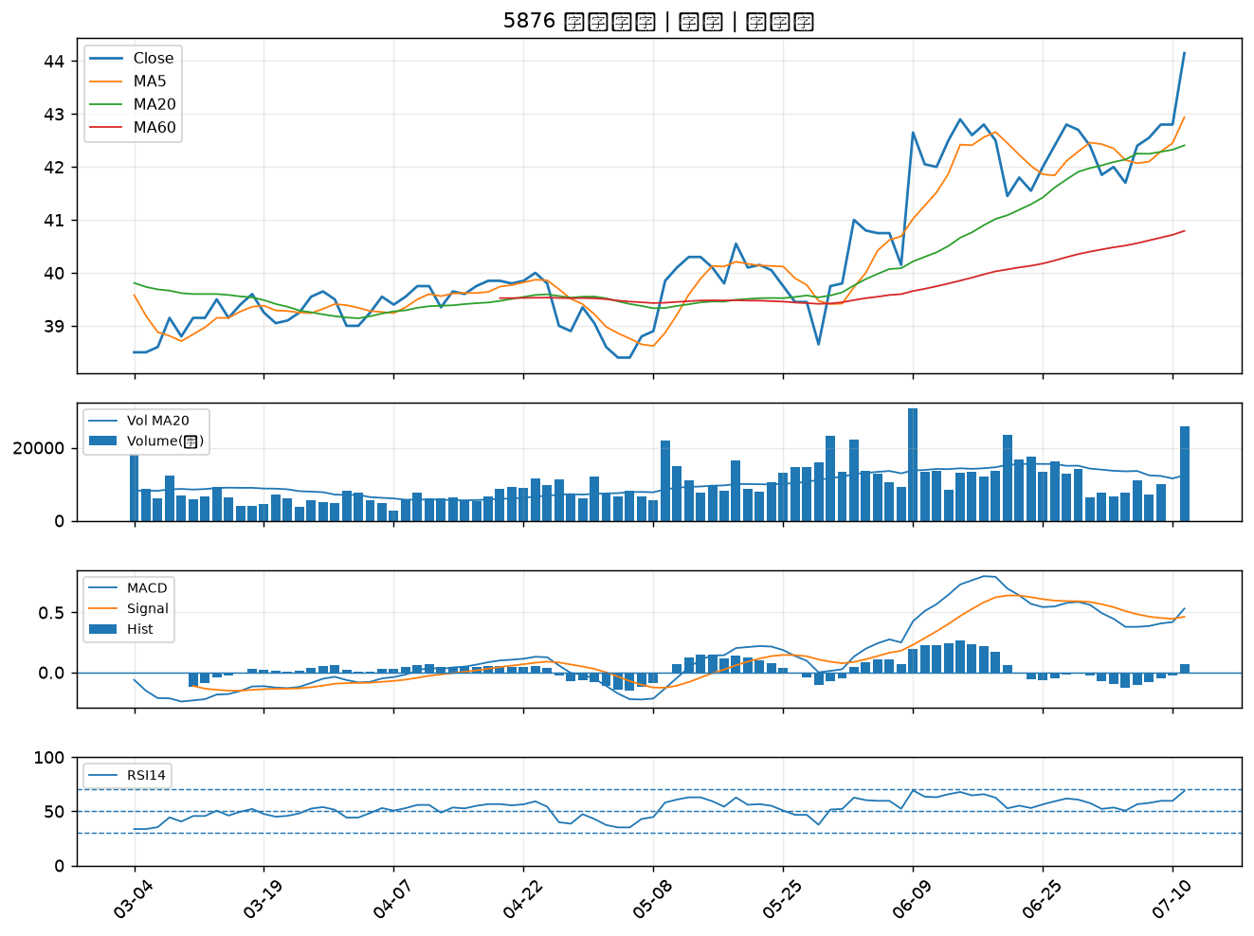

9934 成霖｜A級
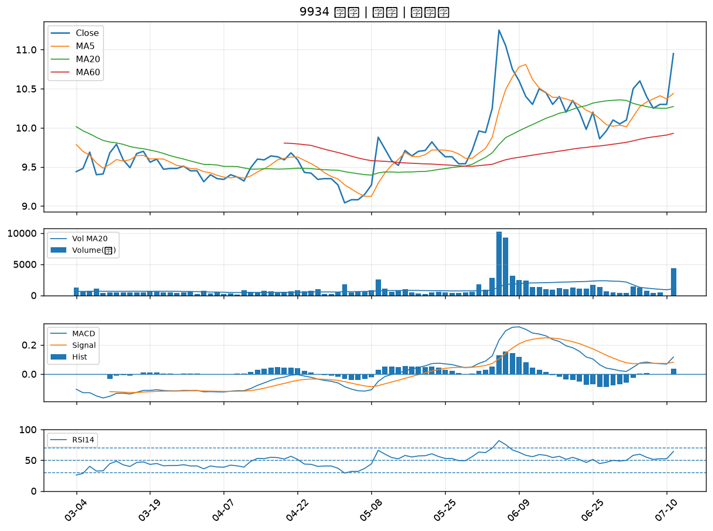

4513 福裕｜A級
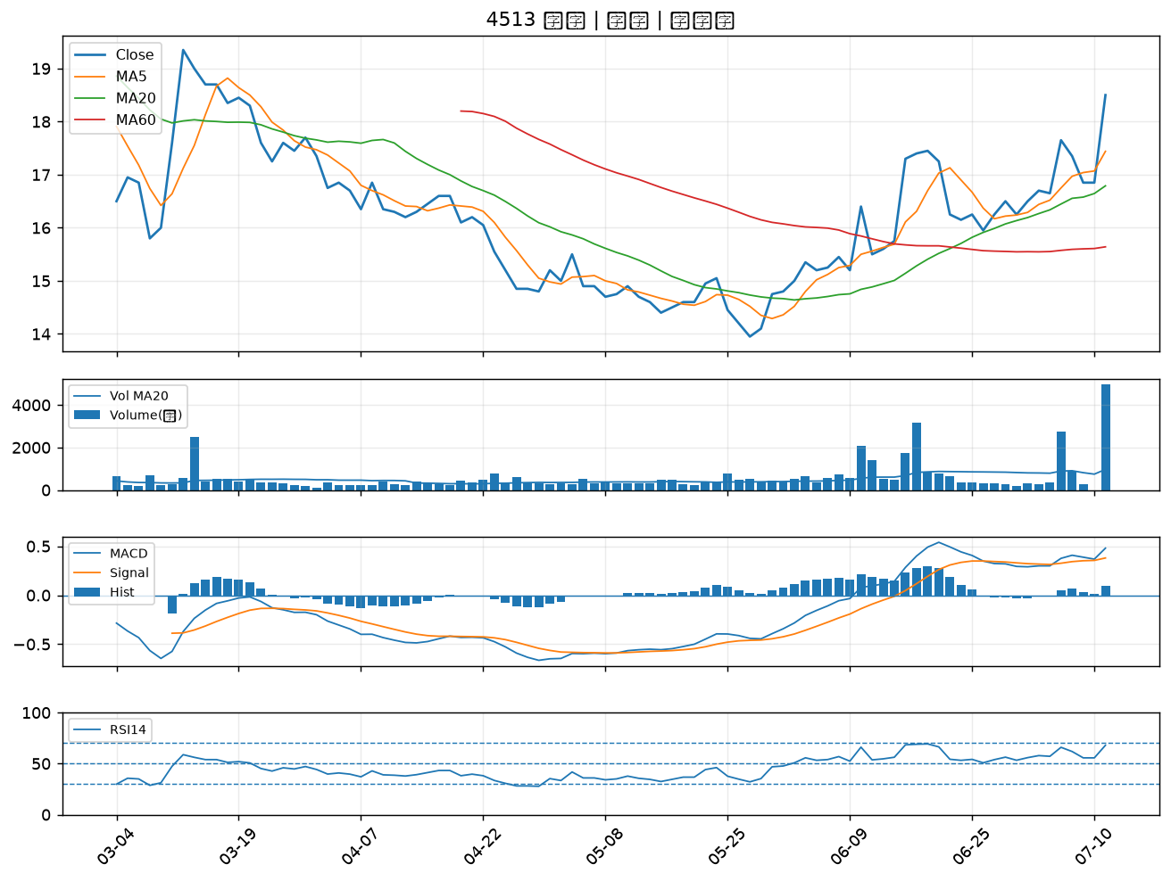

6505 台塑化｜A級
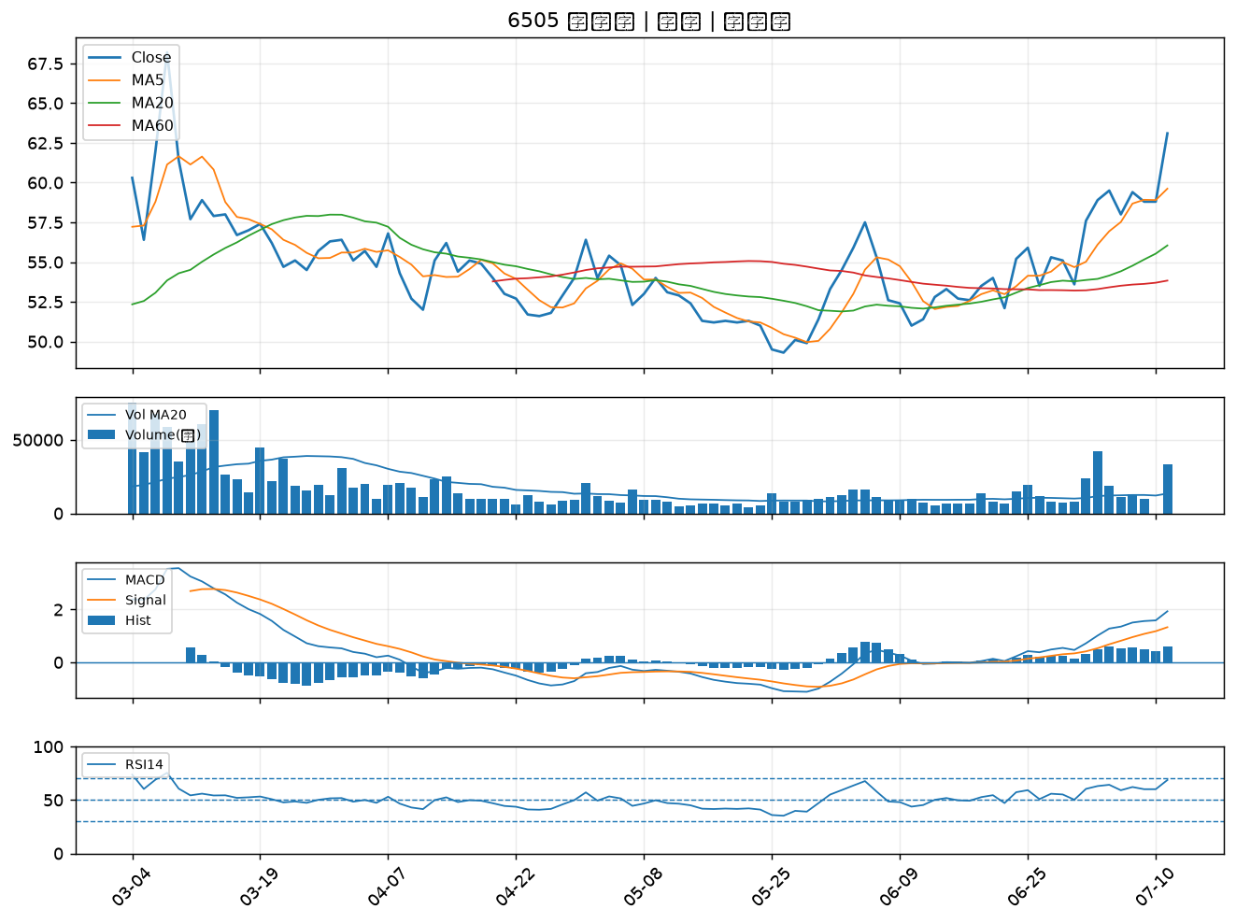

3374 精材｜A級
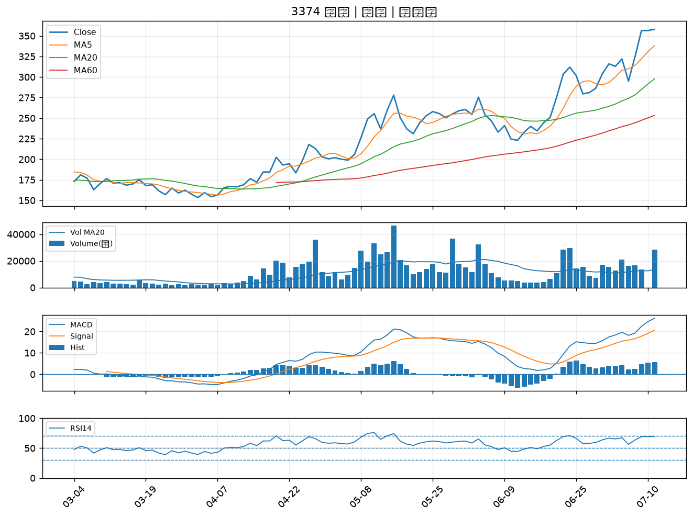

1326 台化｜A級
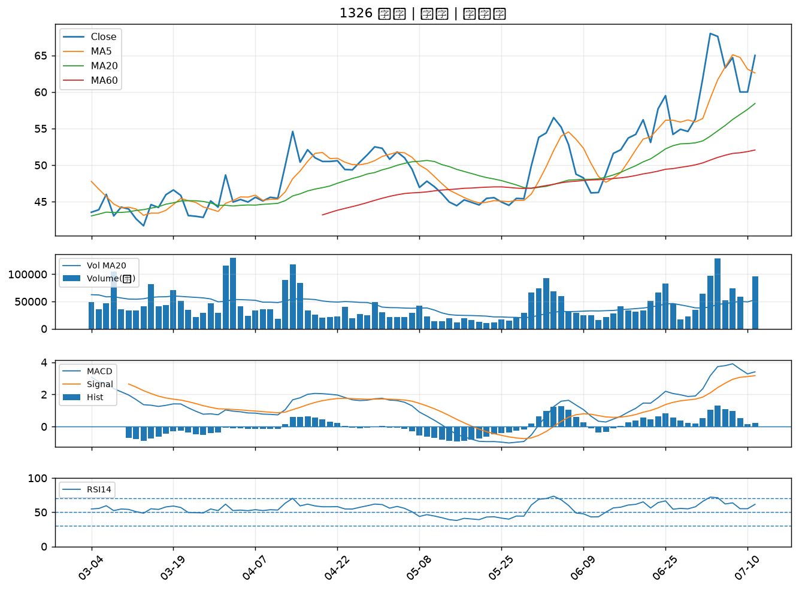

2634 漢翔｜A級
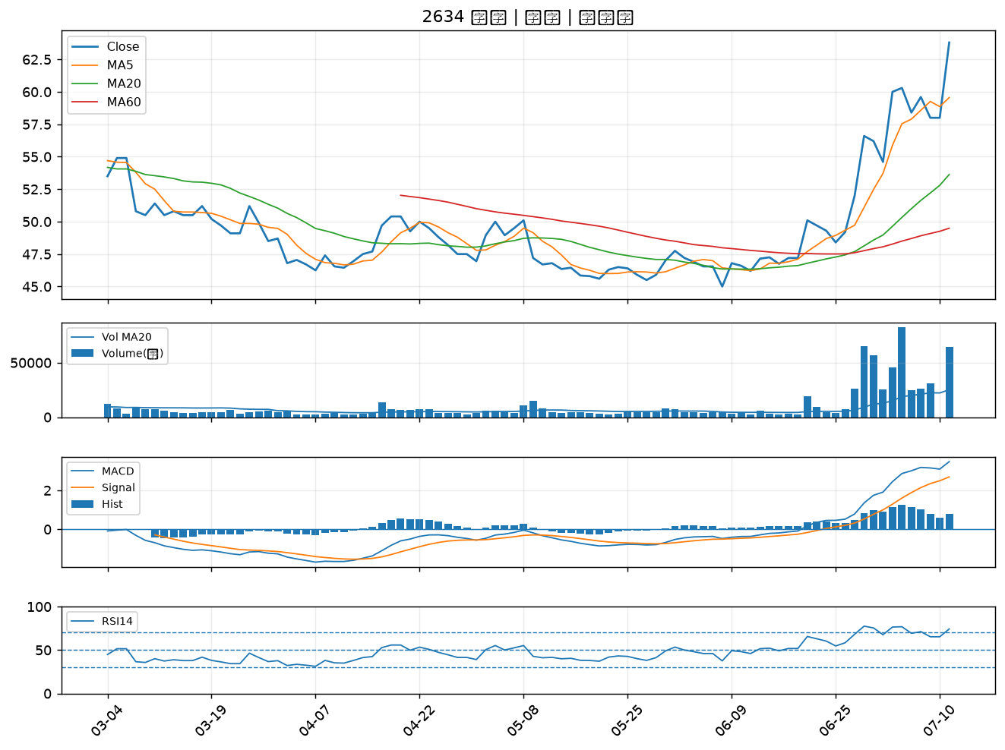

2359 所羅門｜A級
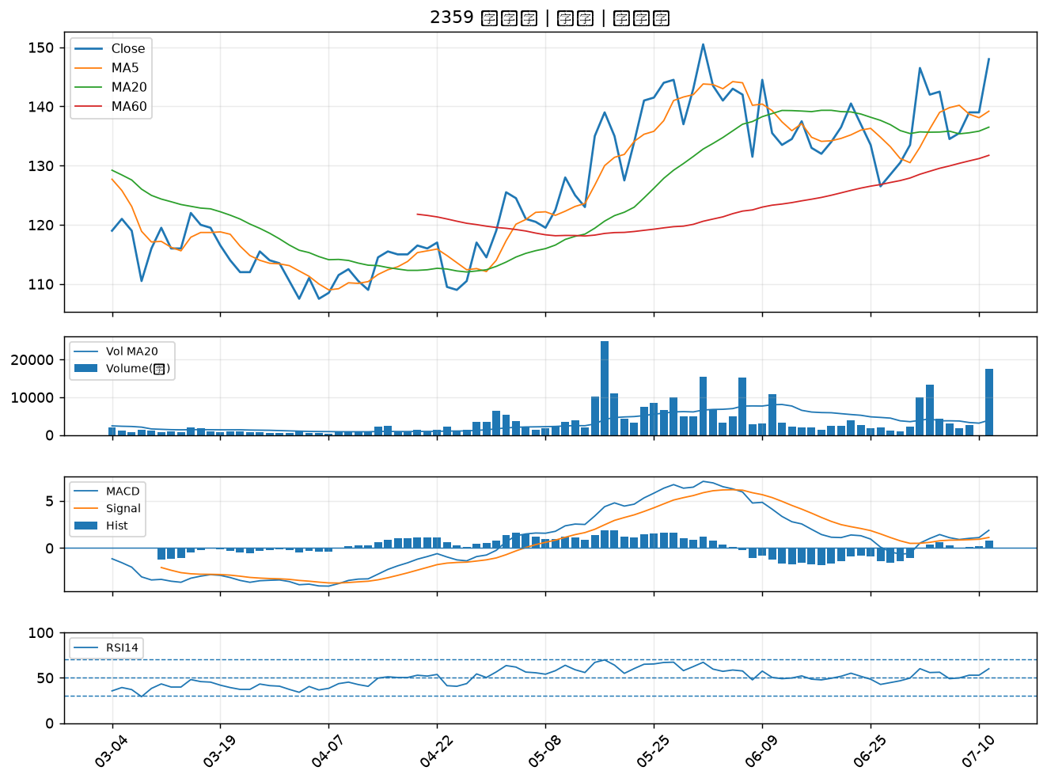

6753 龍德造船｜A級
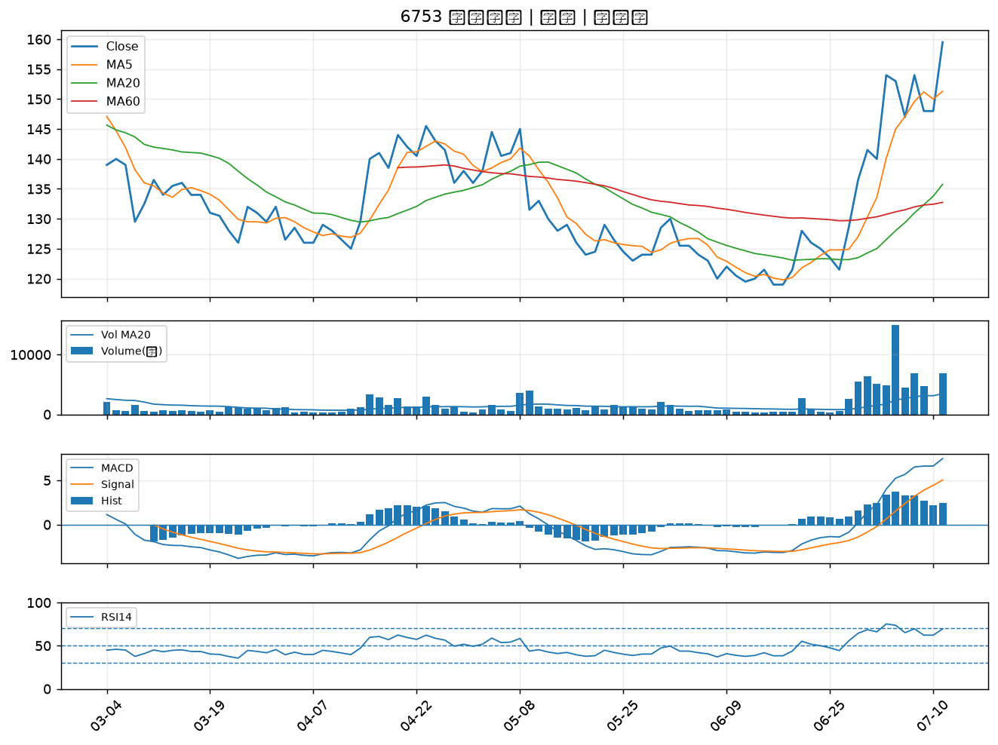

6241 鑫永洋｜B級
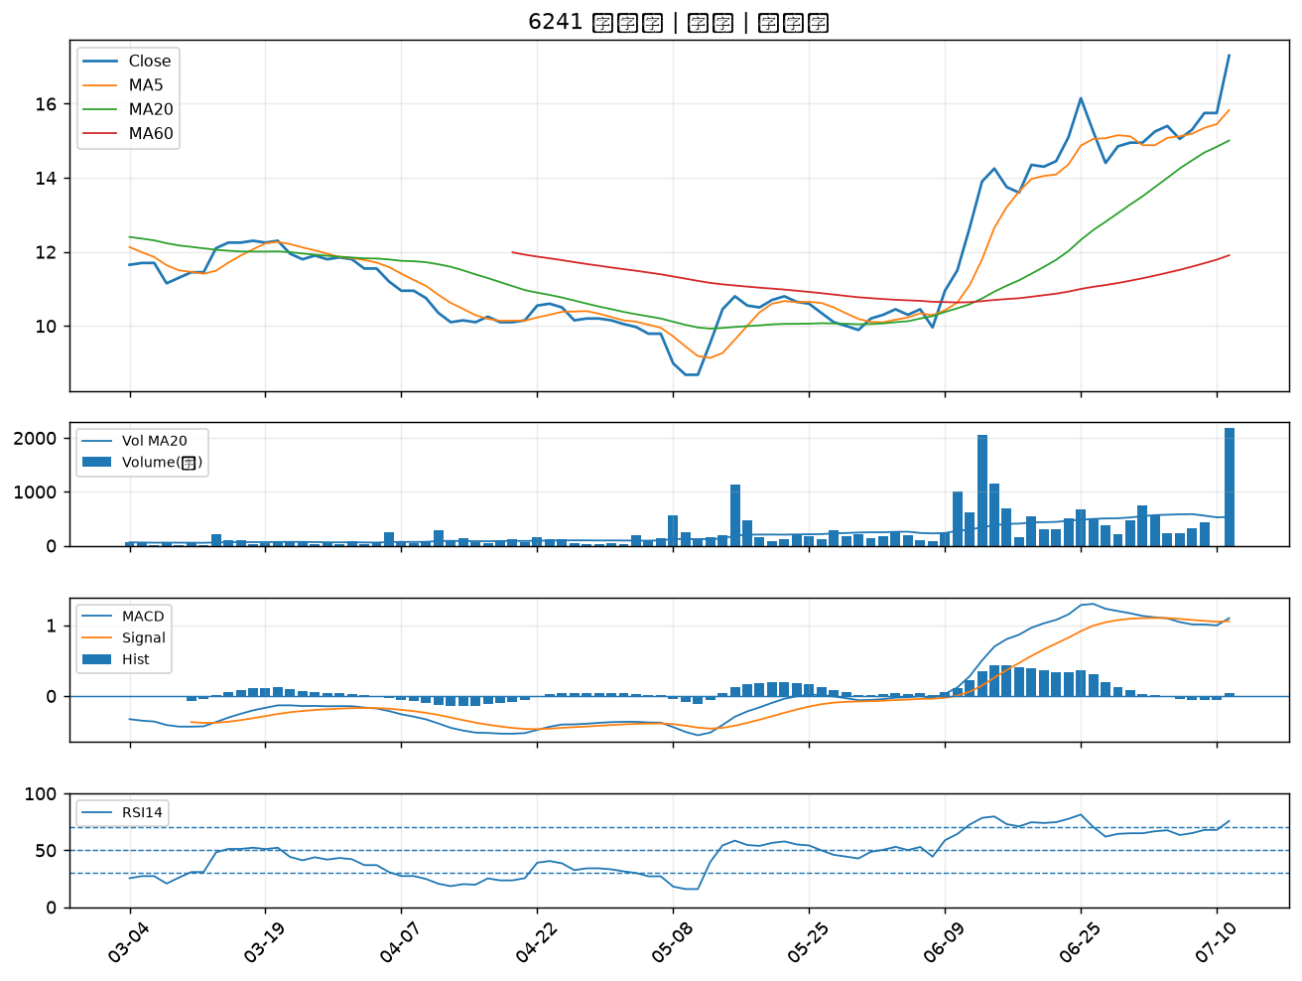

1709 和益｜B級
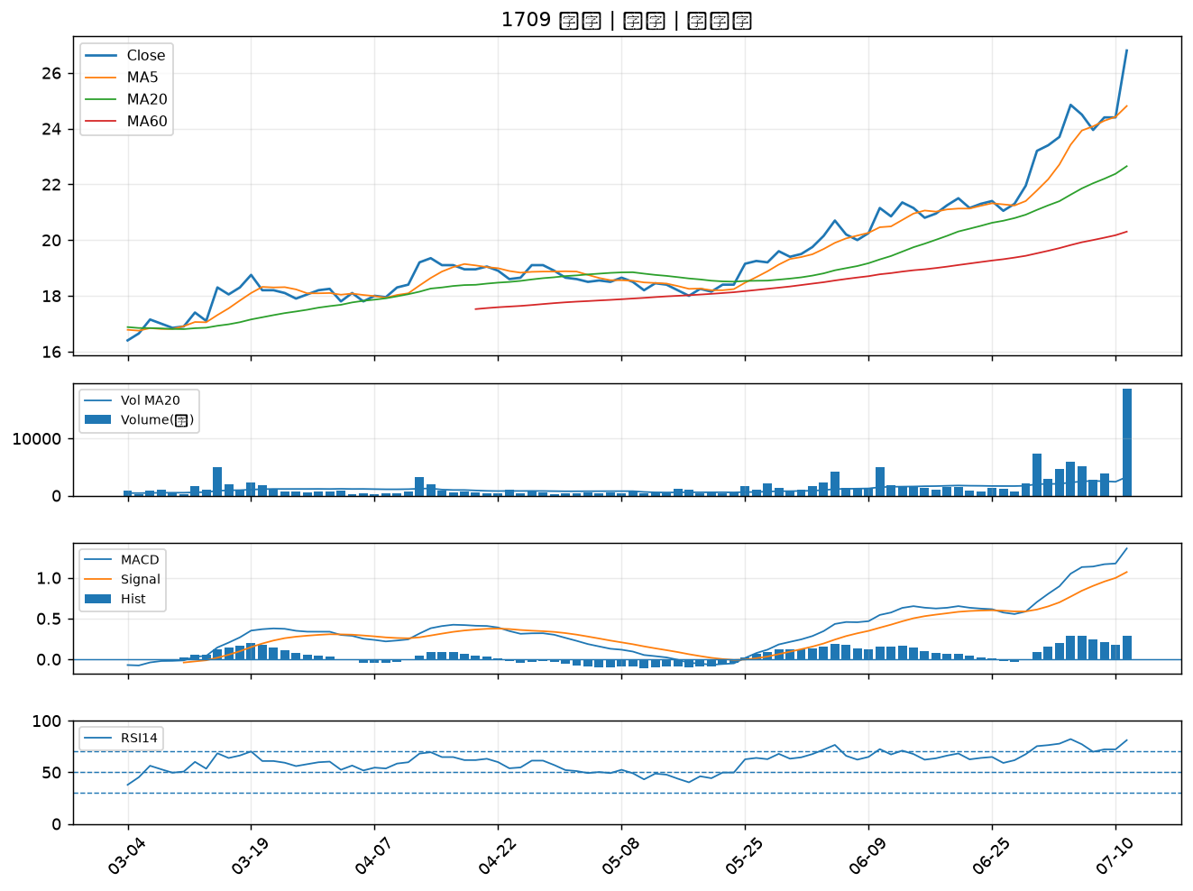

4564 元翎｜B級
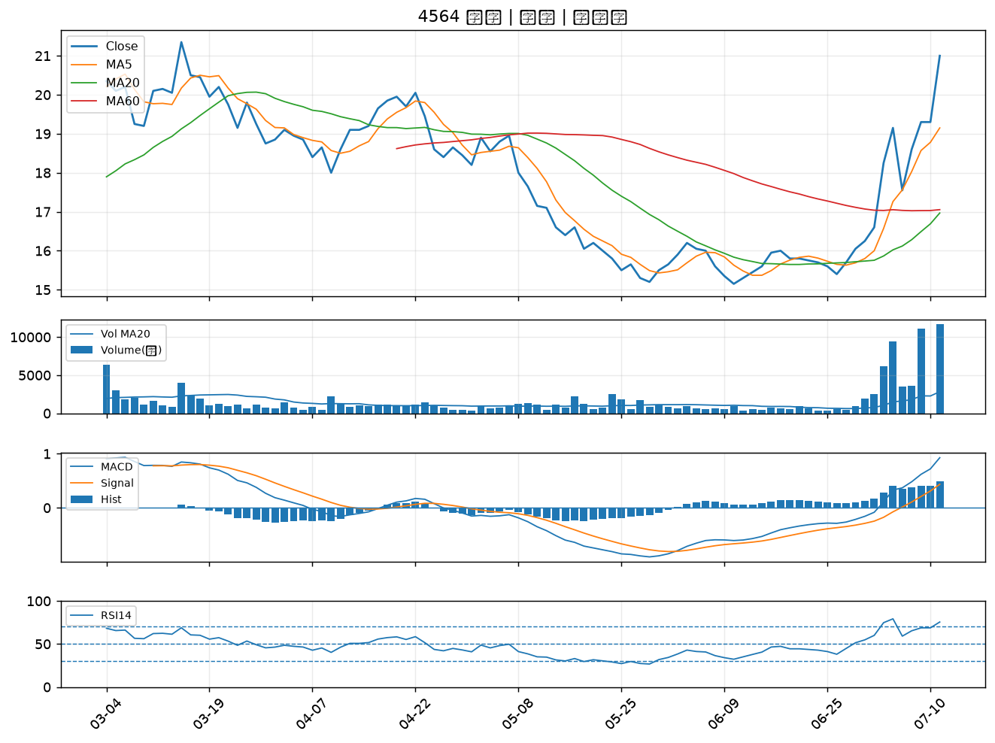

2527 宏璟｜B級
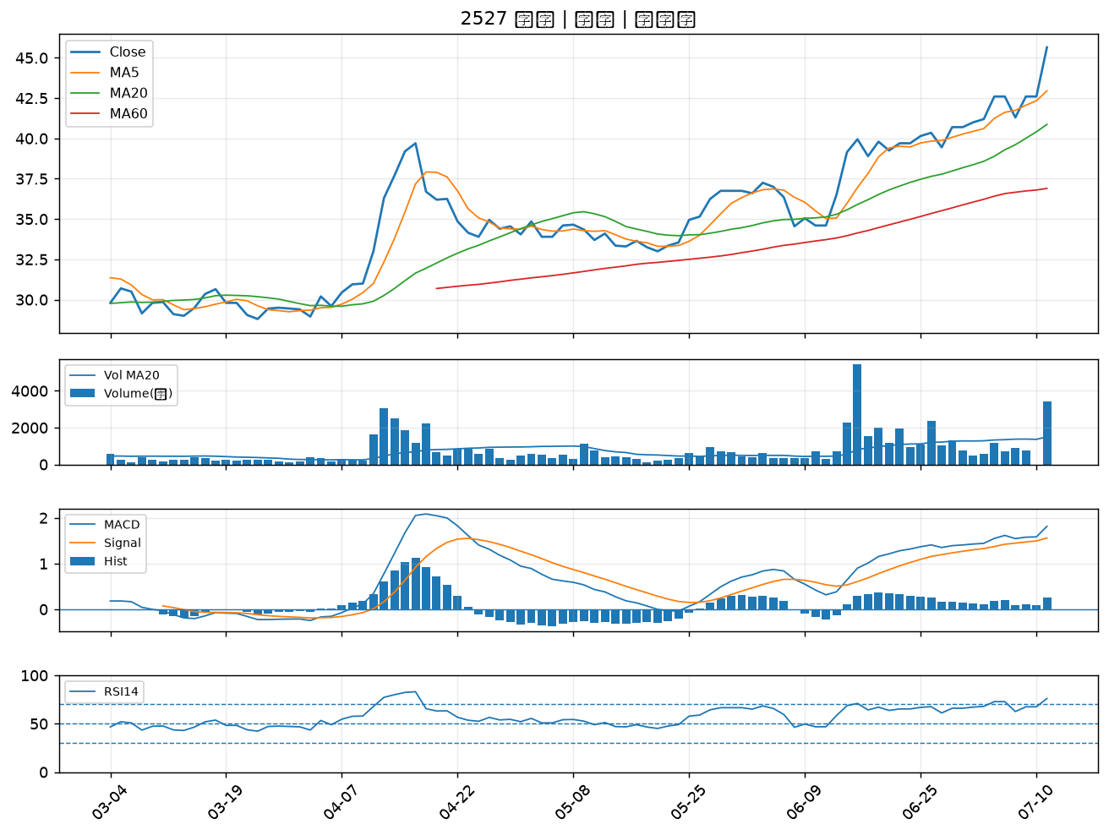

1584 精剛｜B級
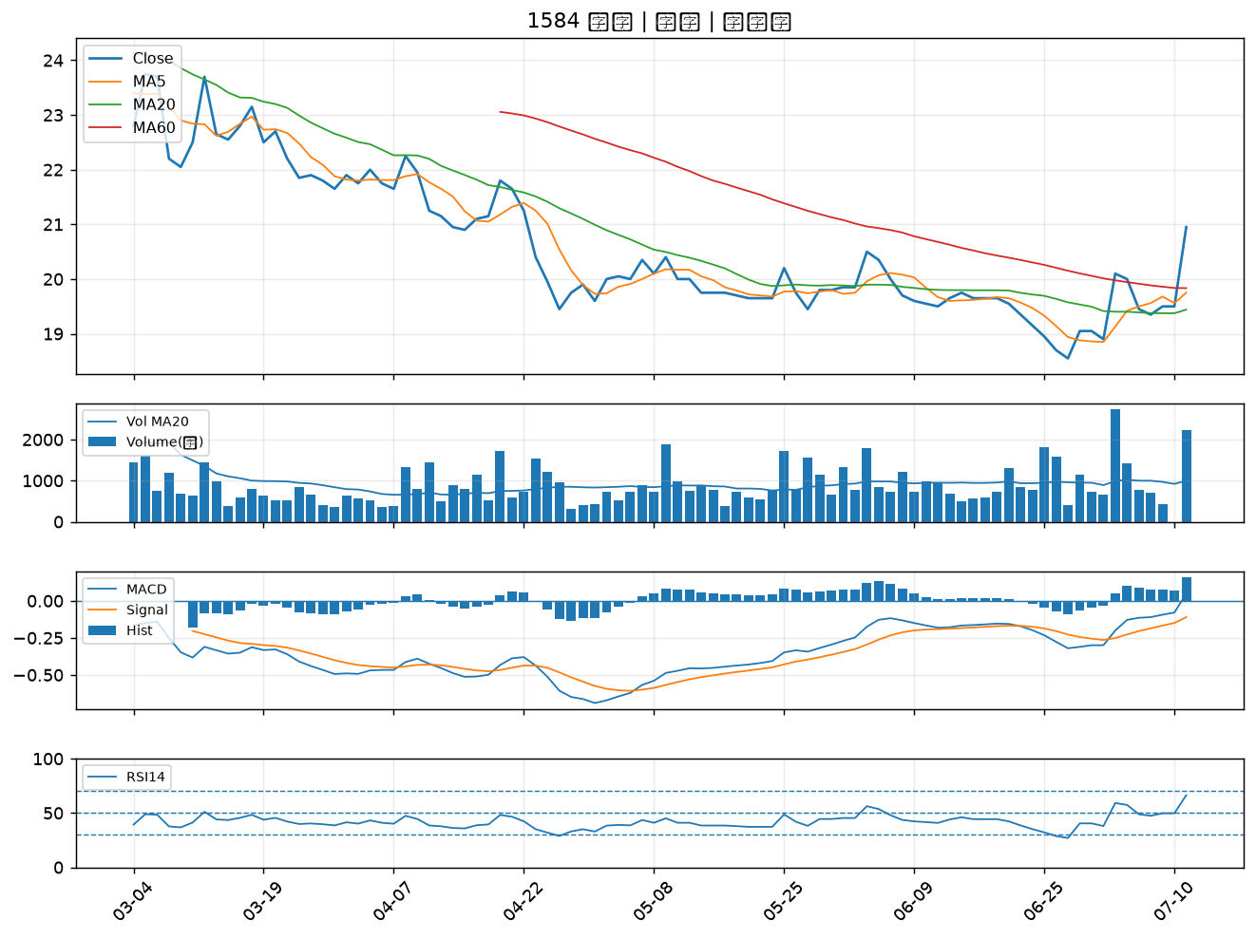

2208 台船｜B級
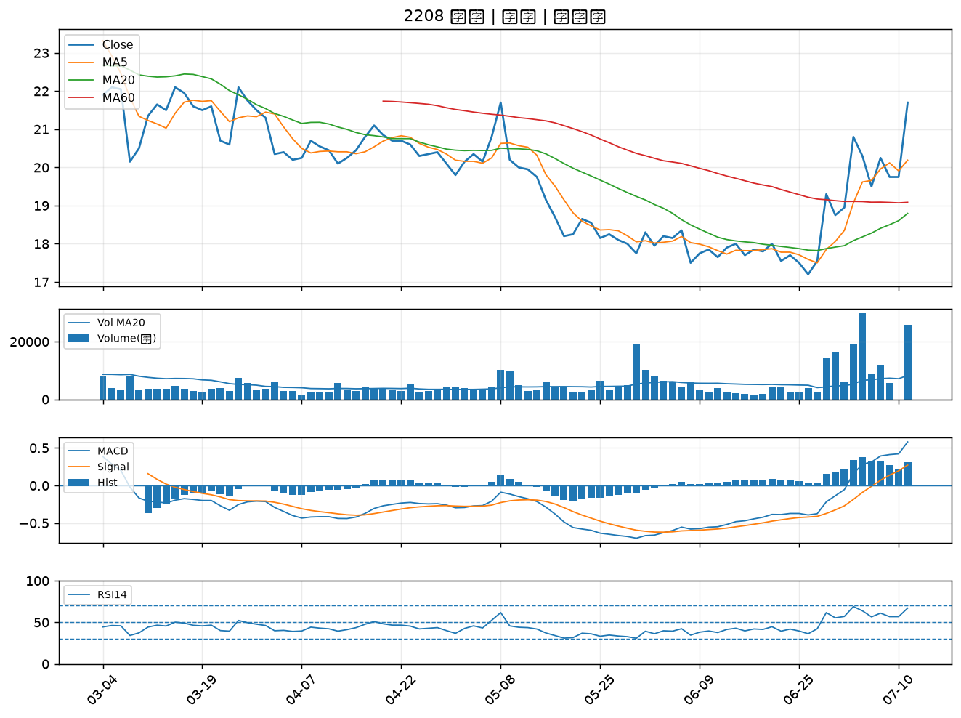

1536 和大｜B級
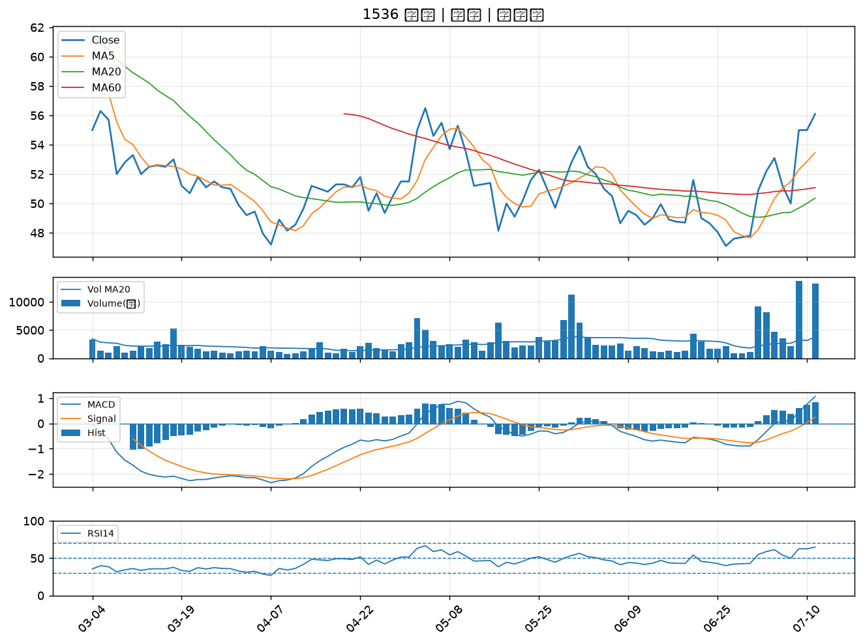

2836 高雄銀｜B級
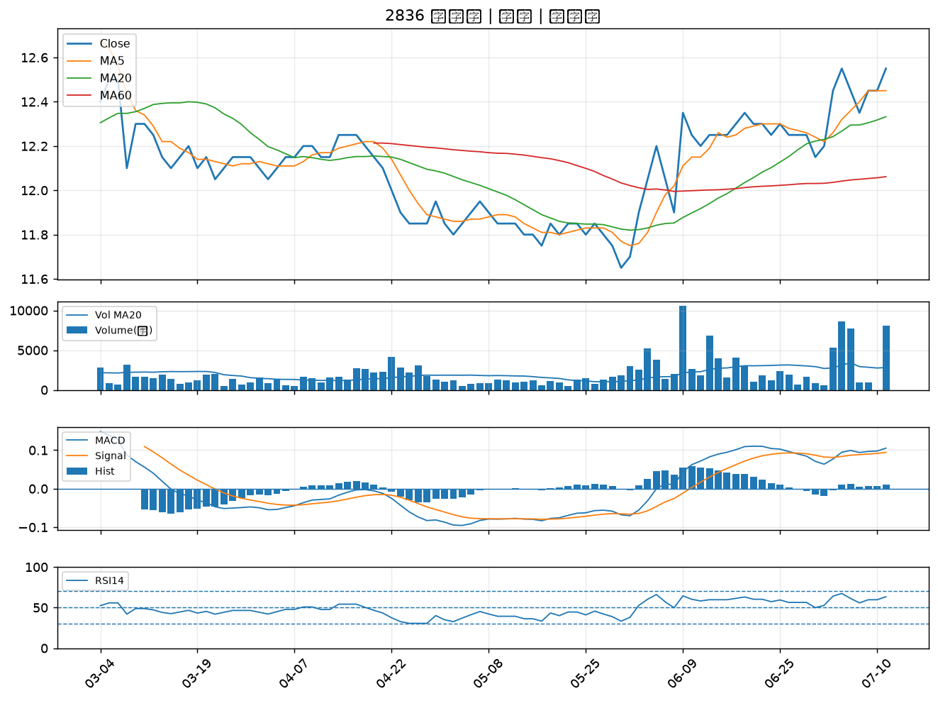

2637 慧洋-KY｜B級
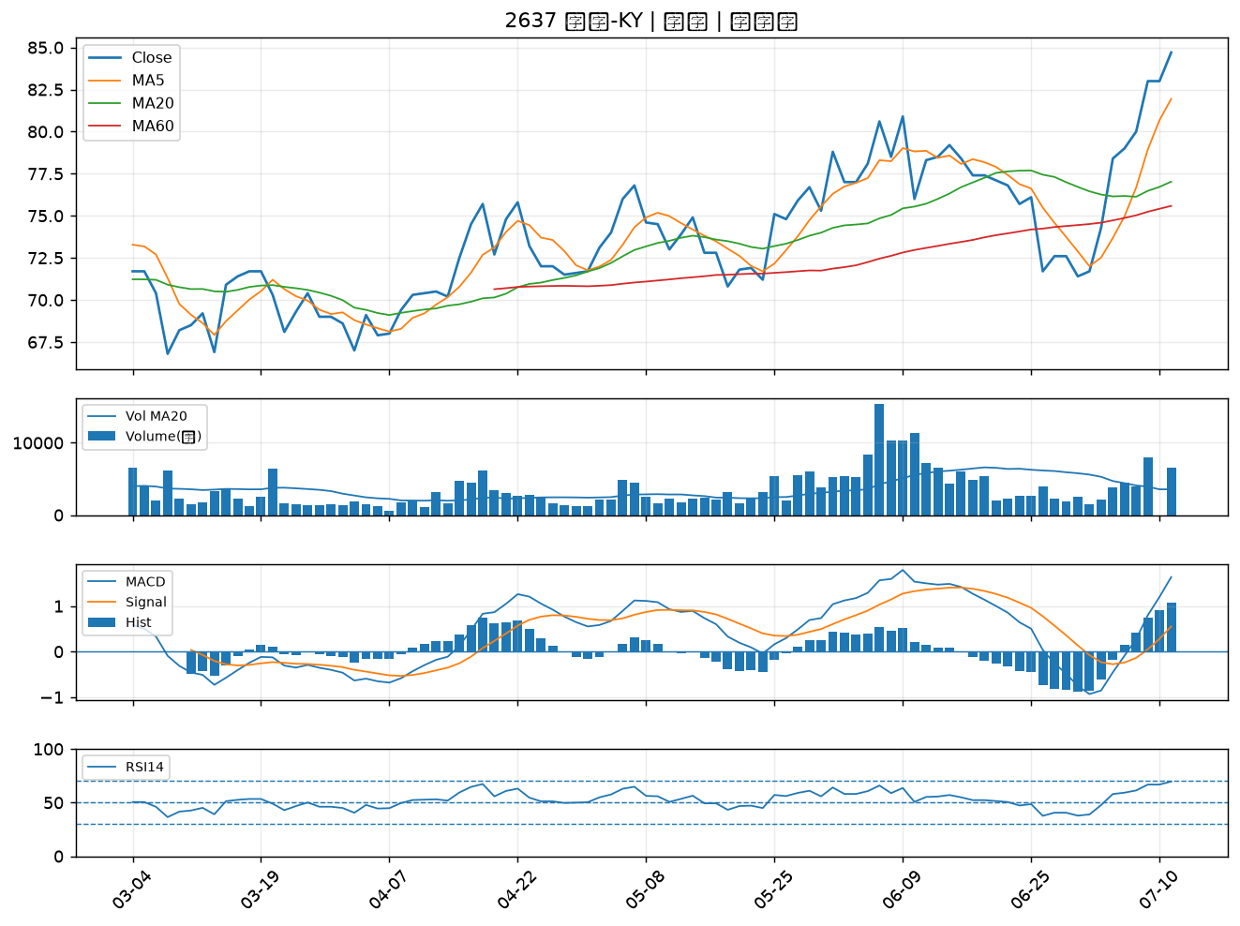

3709 鑫聯大投控｜B級
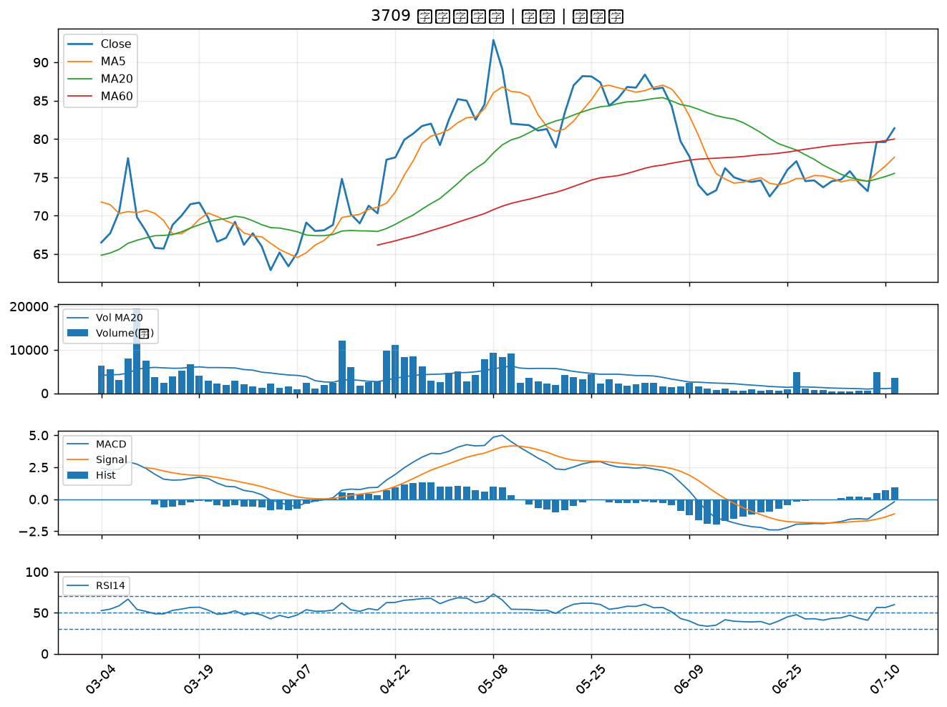

8383 千附｜B級
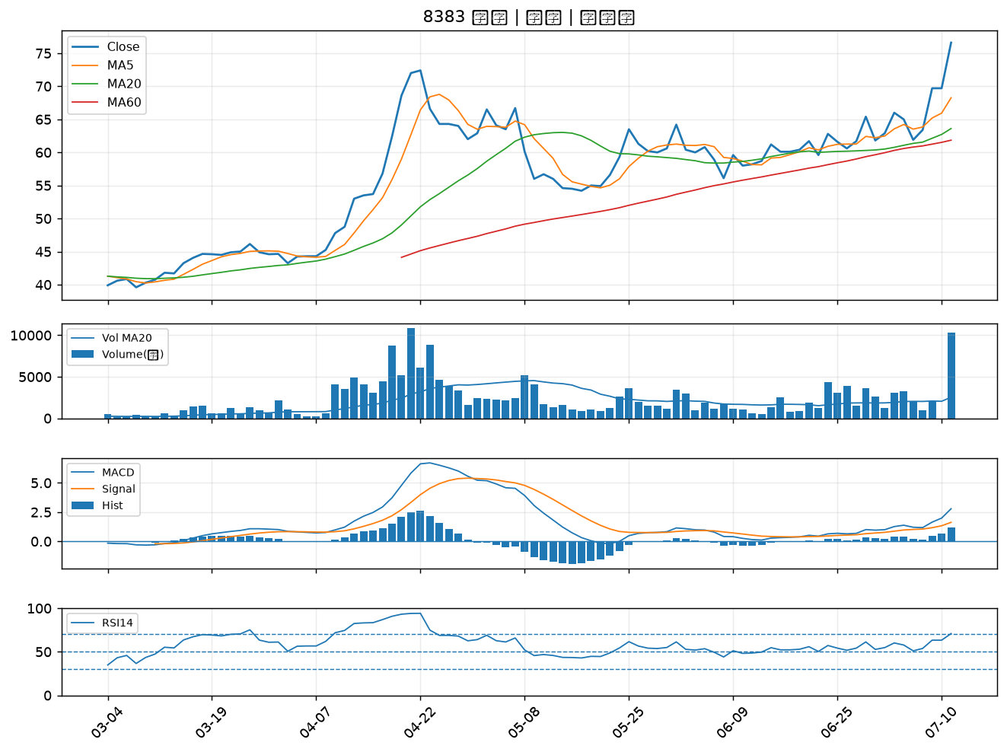

3498 陽程｜B級
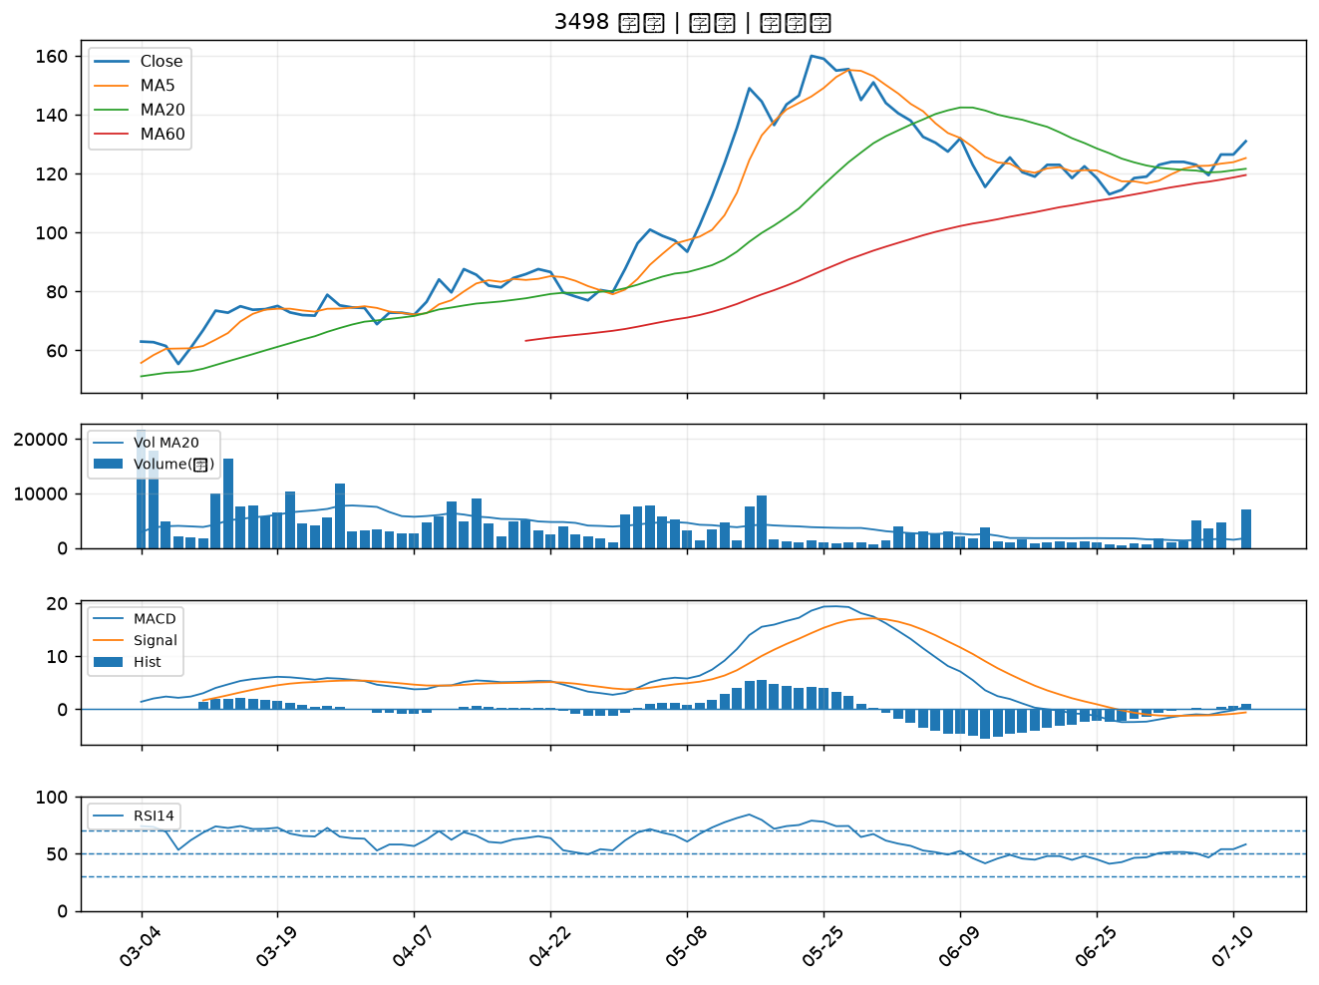

1810 和成｜B級
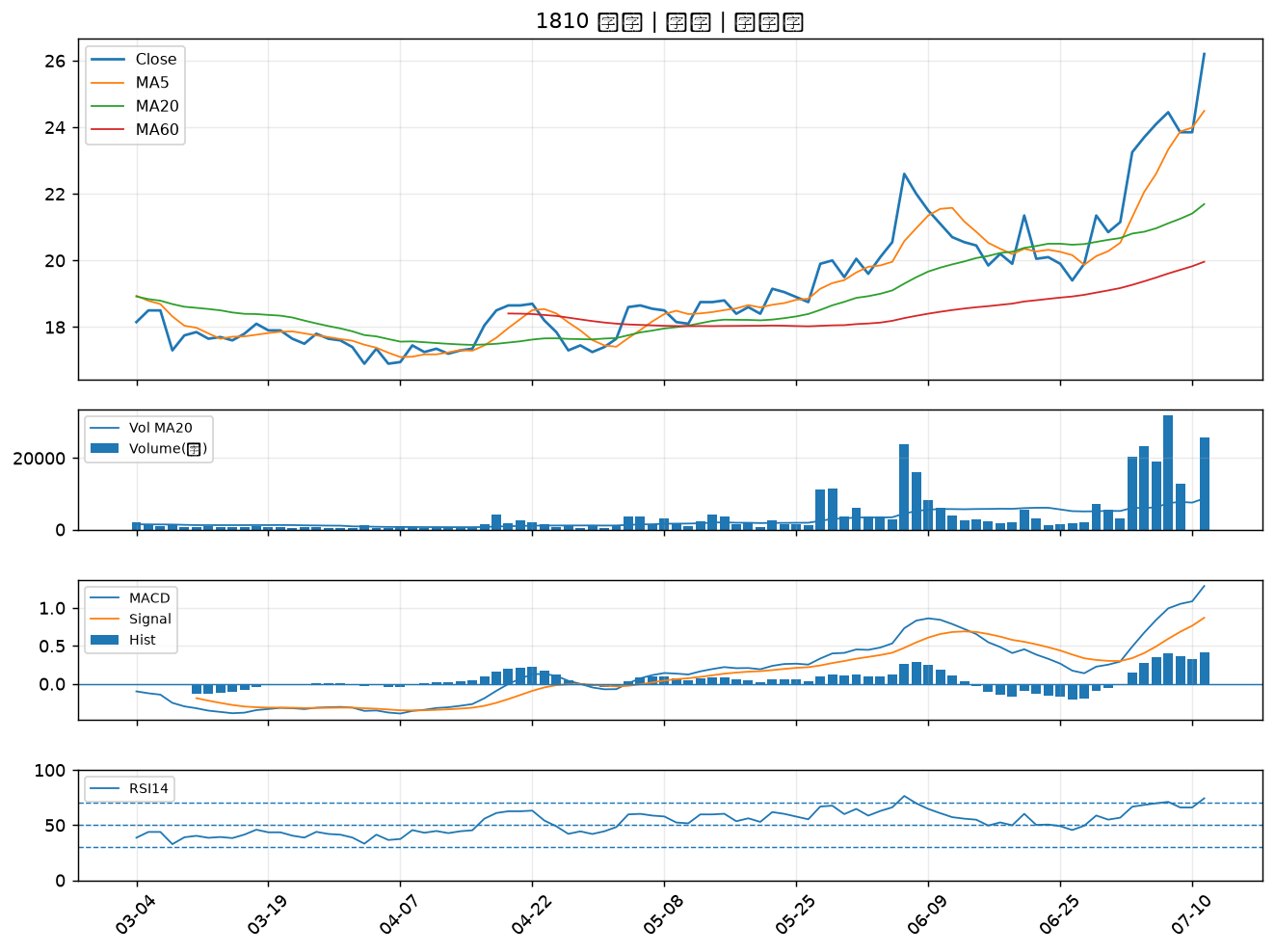

6477 安集｜B級
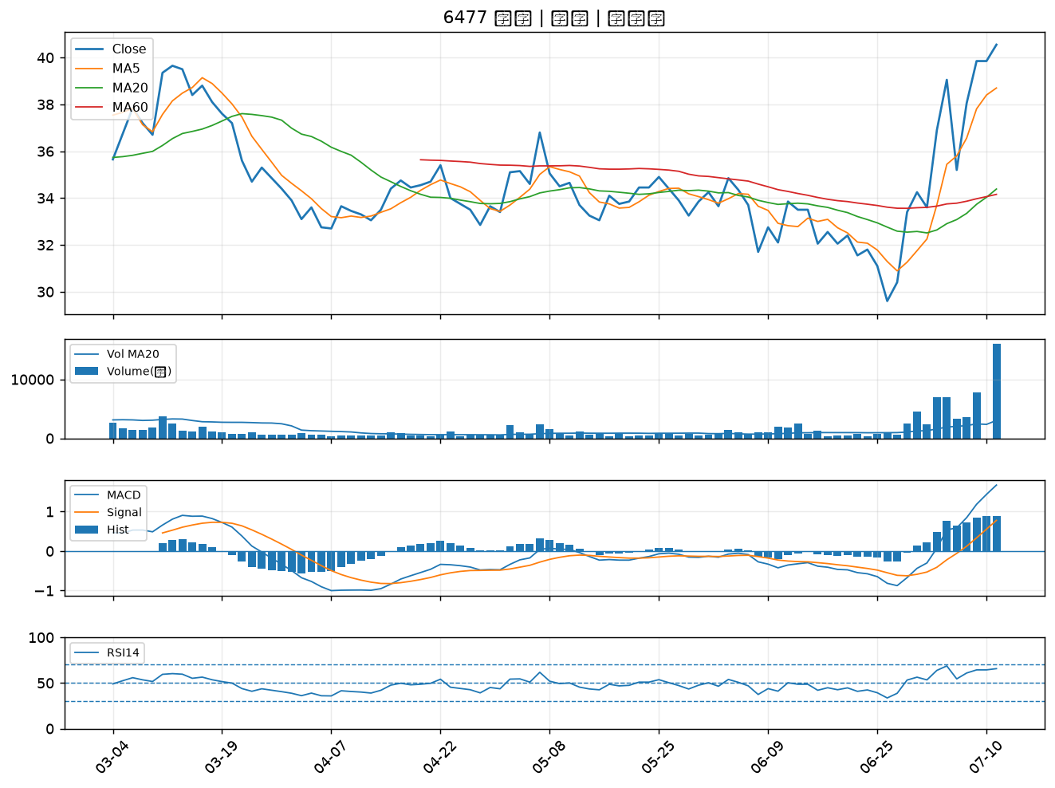

2845 遠東銀｜B級
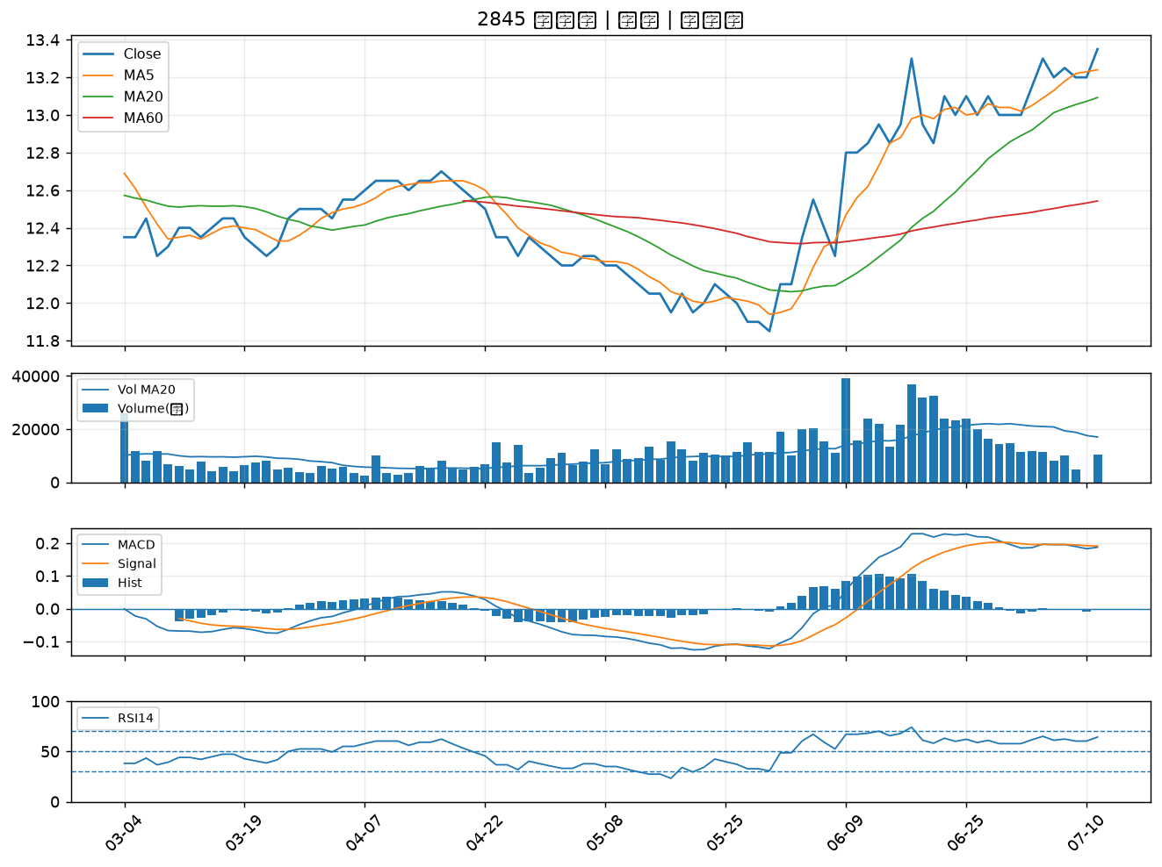

3005 神基｜B級
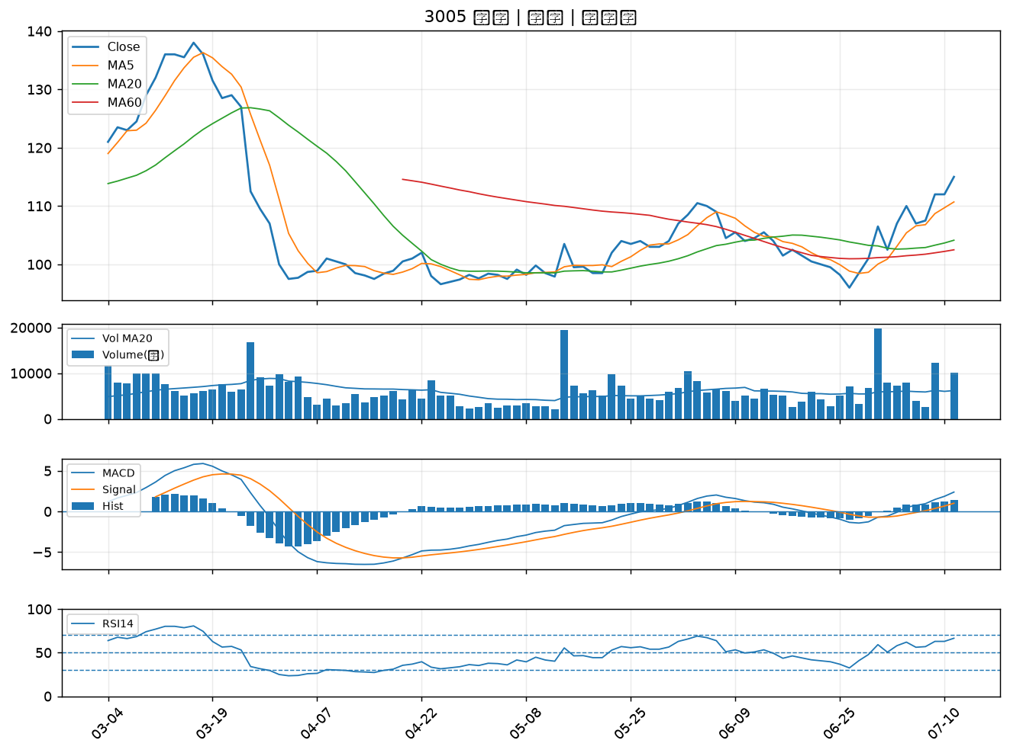

2427 三商電｜B級
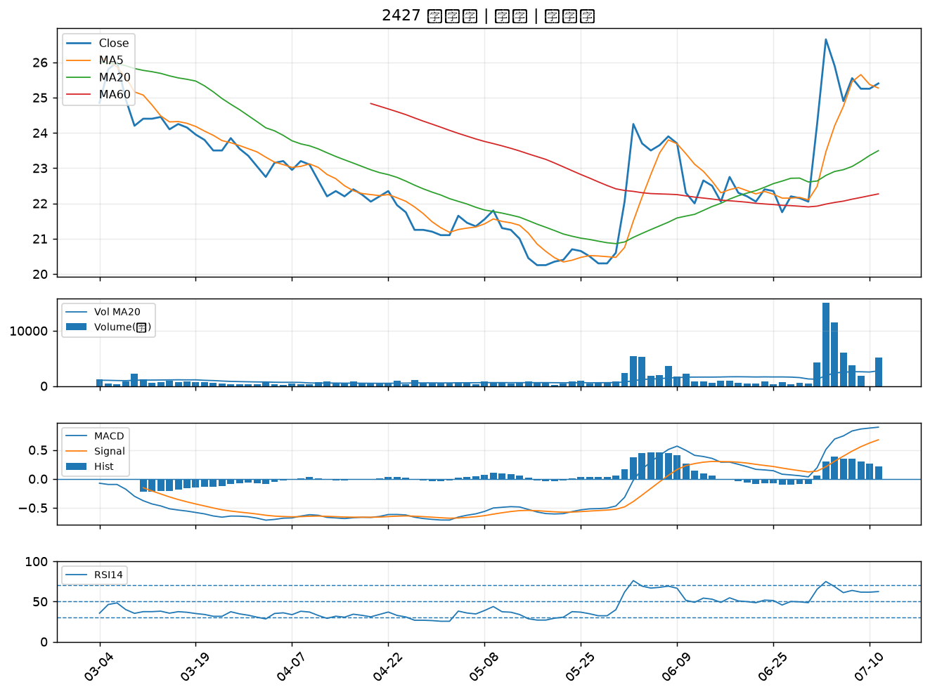

8150 南茂｜B級
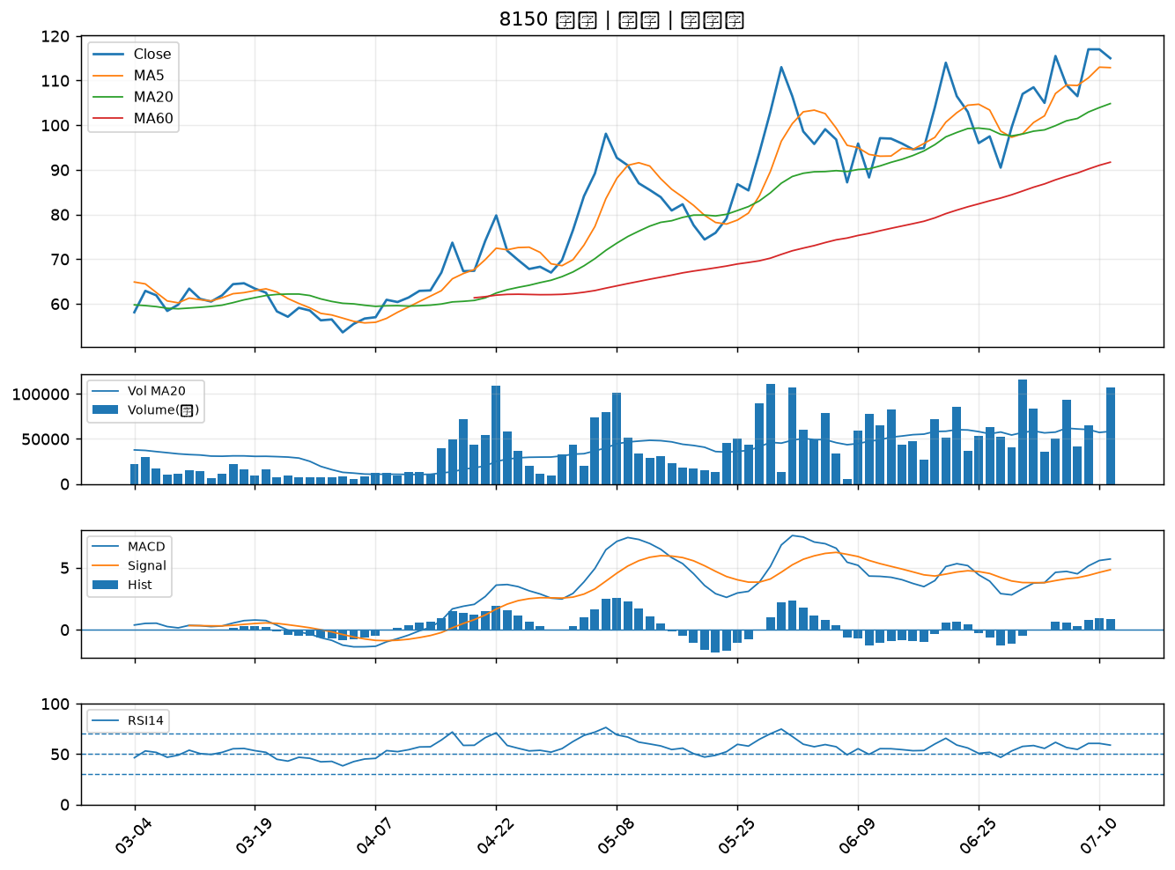

3211 順達｜B級
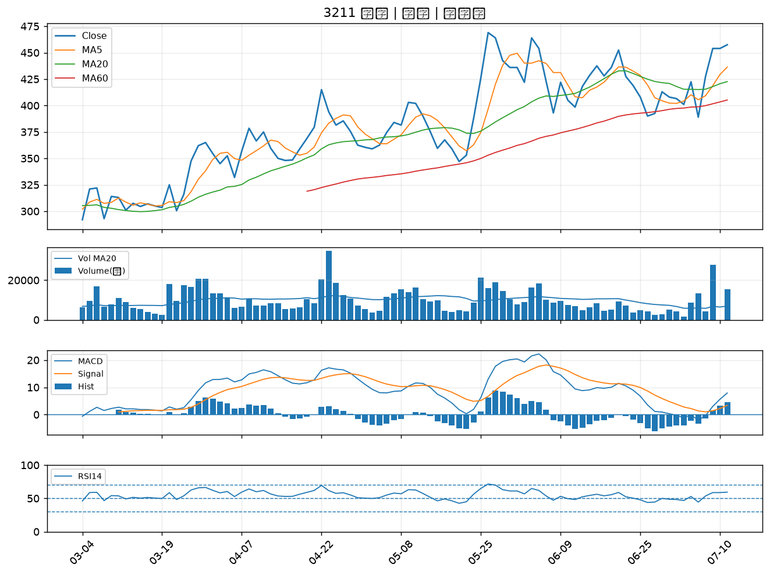

2889 國票金｜B級
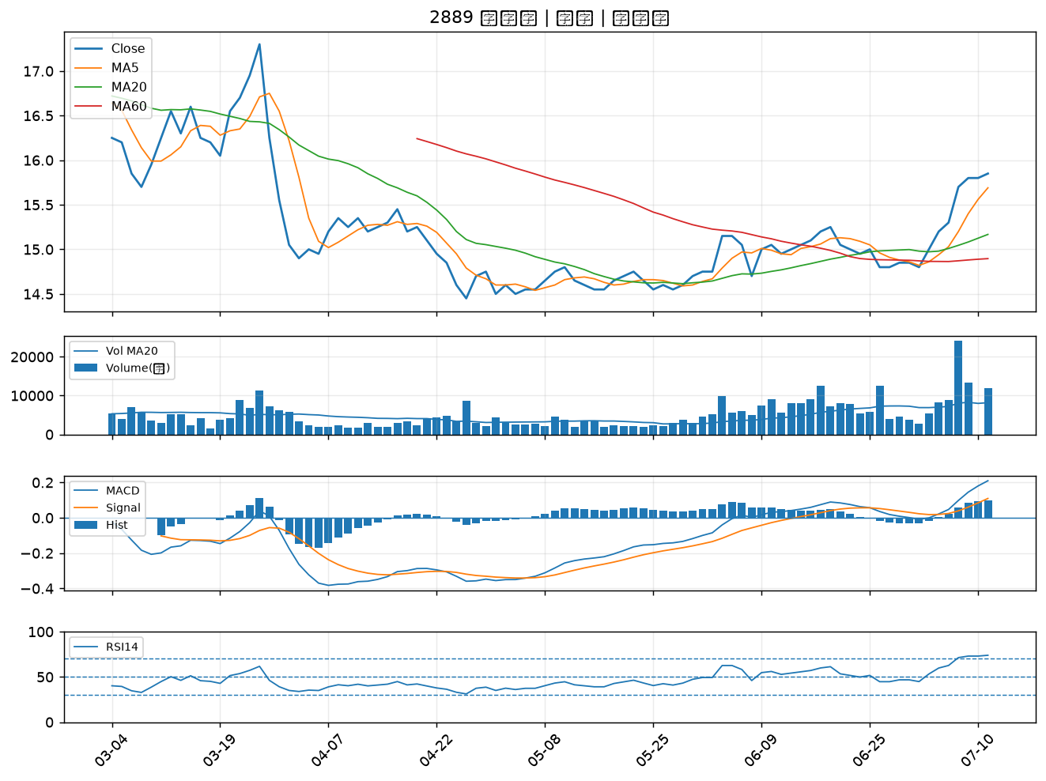

5471 松翰｜B級

